Constantes e Funções Auxiliares
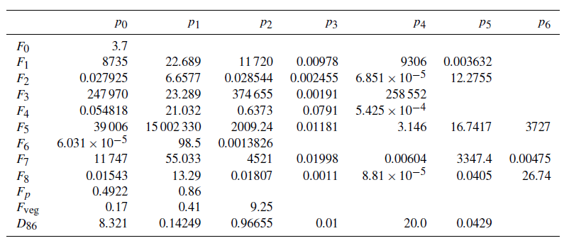
 | p0 | p1 | p2 | p3 | p4 | p5 | p6
F0 | 3.7
F1 | 8735 | 22.689 | 11720 | 0.00978 | 9306 | 0.003632
F2 | 0.027925 | 6.6577 | 0.028544 | 0.002455 | 0.00006851 | 12.2755
F3 | 247970 | 23.289 | 374655 | 0.00191 | 258552
F4 | 0.054818 | 21.032 | 0.6373 | 0.0791 | 0.0005425
F5 | 39006 | 15002330 | 2009.24 | 0.01181 | 3.146 | 16.7417 | 3727
F6 | 0.00006031 | 95.5 | 0.0013826
F7 | 11747 | 55.033 | 4521 | 0.01998 | 0.00604 | 3347.4 | 0.00475
F8 | 0.01543 | 13.29 | 0.01807 | 0.0011 | 0.0000881 | 0.0405 | 26.74
Fp | 0.4922 | 0.86
Fveg | 0.17 | 0.41 | 9.25
D86 | 8.321 | 0.14249 | 0.96655 | 0.01 | 20 | 0.0429

Hveg / m | Hveg/ kgm-2 | p / hPa | p / mbar | T / ºC | H / % | H / gm-3 | rbulk / g cm-3 | rágua / g cm-3 | Fp
0.5 | 2.2 | 1001.425 | 1001.425 | 24.375 | 41.75 | 9.285 | 1.8348623853 | 1 | 1.0088279766

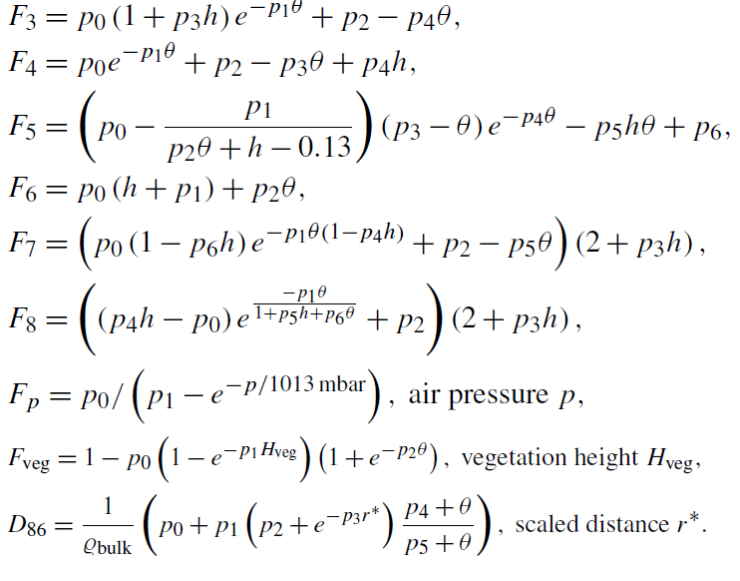
 | 13h01 | 1002 |  | 21.9 | 46.9
 | 14h00 | 1001.4 |  | 24 | 42.3
 | 15h01 | 1001.2 |  | 27.3 | 36.8
 | 16h01 | 1001.1 |  | 24.3 | 41

Ponderação Vertical
Amostra | Cápsulas | Raio / m | Perfil | Profundidade / cm | ϑV / % | ϑV | Fp | Fveg | r* | D86 | Wd (r, ϑ) | ϑV * Wd (r, ϑ) | ∑ (ϑV * Wd (r, ϑ)) | ∑ (Wd (r, ϑ)) | θp
1.1.1 | A | 2 | 1 | 5 | 25.39 | 0.2539 | 1.01 | 0.89 | 2.23 | 14.84 | 7.64E-01 | 1.94E-01 | 5.31E-01 | 2.33E+00 | 0.2280
1.1.2 | B |  |  | 15 | 23.70 | 0.2370 | 1.01 | 0.89 | 2.23 | 15.45 | 7.72E-01 | 1.83E-01
1.1.3 | C |  |  | 30 | 19.43 | 0.1943 | 1.01 | 0.88 | 2.25 | 17.39 | 7.95E-01 | 1.54E-01
1.2.1 | D |  | 2 | 5 | 23.88 | 0.2388 | 1.01 | 0.89 | 2.23 | 15.39 | 7.71E-01 | 1.84E-01 | 4.92E-01 | 2.36E+00 | 0.2086
1.2.2 | E |  |  | 15 | 17.76 | 0.1776 | 1.01 | 0.88 | 2.25 | 18.36 | 8.04E-01 | 1.43E-01
1.2.3 | F |  |  | 30 | 21.07 | 0.2107 | 1.01 | 0.88 | 2.24 | 16.57 | 7.86E-01 | 1.65E-01
1.3.1 | G |  | 3 | 5 | 33.37 | 0.3337 | 1.01 | 0.89 | 2.22 | 12.69 | 7.30E-01 | 2.43E-01 | 6.04E-01 | 2.28E+00 | 0.2654
1.3.2 | H |  |  | 15 | 24.53 | 0.2453 | 1.01 | 0.89 | 2.23 | 15.14 | 7.68E-01 | 1.88E-01
1.3.3 | I |  |  | 30 | 22.13 | 0.2213 | 1.01 | 0.89 | 2.24 | 16.09 | 7.80E-01 | 1.73E-01
1.4.1 | J |  | 4 | 5 | 15.23 | 0.1523 | 1.01 | 0.87 | 2.27 | 20.13 | 8.20E-01 | 1.25E-01 | 4.14E-01 | 2.42E+00 | 0.1709
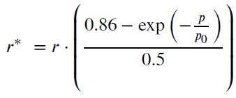
1.4.2 | K |  |  | 15 | 17.22 | 0.1722 | 1.01 | 0.88 | 2.26 | 18.70 | 8.07E-01 | 1.39E-01
1.4.3 | L |  |  | 30 | 18.87 | 0.1887 | 1.01 | 0.88 | 2.25 | 17.70 | 7.98E-01 | 1.51E-01
1.5.1 | M |  | 5 | 5 | 19.45 | 0.1945 | 1.01 | 0.88 | 2.25 | 17.38 | 7.94E-01 | 1.55E-01 | 4.67E-01 | 2.38E+00 | 0.1960
1.5.2 | N |  |  | 15 | 16.25 | 0.1625 | 1.01 | 0.88 | 2.26 | 19.36 | 8.13E-01 | 1.32E-01
1.5.3 | O |  |  | 30 | 23.27 | 0.2327 | 1.01 | 0.89 | 2.23 | 15.62 | 7.74E-01 | 1.80E-01
1.6.1 | P |  | 6 | 5 | 26.39 | 0.2639 | 1.01 | 0.89 | 2.23 | 14.51 | 7.59E-01 | 2.00E-01 | 5.61E-01 | 2.31E+00 | 0.2433
1.6.2 | Q |  |  | 15 | 25.69 | 0.2569 | 1.01 | 0.89 | 2.23 | 14.74 | 7.62E-01 | 1.96E-01
1.6.3 | R |  |  | 30 | 21.00 | 0.2100 | 1.01 | 0.88 | 2.24 | 16.60 | 7.86E-01 | 1.65E-01
2.1.1 | S | 25 | 1 | 5 | 29.20 | 0.2920 | 1.01 | 0.89 | 27.78 | 13.68 | 2.59E-02 | 7.56E-03 | 2.41E-02 | 9.26E-02 | 0.2608
2.1.2 | T |  |  | 15 | 21.33 | 0.2133 | 1.01 | 0.88 | 28.00 | 16.45 | 4.78E-02 | 1.02E-02
2.1.3 | U |  |  | 30 | 33.83 | 0.3383 | 1.01 | 0.89 | 27.70 | 12.59 | 1.89E-02 | 6.38E-03 |  |  |  |  | p0 | p1 | p2 | p3 | p4 | p5 | p6
2.2.1 | V |  | 2 | 5 | 35.28 | 0.3528 | 1.01 | 0.90 | 27.69 | 12.30 | 1.72E-02 | 6.06E-03 | 2.79E-02 | 1.30E-01 | 0.2154 | F0 | 3.7
2.2.2 | W |  |  | 15 | 18.51 | 0.1851 | 1.01 | 0.88 | 28.14 | 17.90 | 6.12E-02 | 1.13E-02 |  |  |  | F1 | 8735 | 22.689 | 11720 | 0.00978 | 9306 | 0.003632
2.2.3 | X |  |  | 30 | 20.56 | 0.2056 | 1.01 | 0.88 | 28.04 | 16.82 | 5.11E-02 | 1.05E-02 |  |  |  | F2 | 0.027925 | 6.6577 | 0.028544 | 0.002455 | 0.00006851 | 12.2755
2.3.1 | Y |  | 3 | 5 | 33.04 | 0.3304 | 1.01 | 0.89 | 27.71 | 12.76 | 1.99E-02 | 6.56E-03 | 2.59E-02 | 1.06E-01 | 0.2456 | F3 | 247970 | 23.289 | 374655 | 0.00191 | 258552
2.3.2 | Z |  |  | 15 | 21.30 | 0.2130 | 1.01 | 0.88 | 28.00 | 16.46 | 4.80E-02 | 1.02E-02 |  |  |  | F4 | 0.054818 | 21.032 | 0.6373 | 0.0791 | 0.0005425
2.3.3 | 1 |  |  | 30 | 24.23 | 0.2423 | 1.01 | 0.89 | 27.90 | 15.25 | 3.77E-02 | 9.13E-03 |  |  |  | F5 | 39006 | 15002330 | 2009.24 | 0.01181 | 3.146 | 16.7417 | 3727
2.4.1 | 2 |  | 4 | 5 | 28.65 | 0.2865 | 1.01 | 0.89 | 27.79 | 13.83 | 2.69E-02 | 7.72E-03 | 2.81E-02 | 1.24E-01 | 0.2272 | F6 | 0.00006031 | 95.5 | 0.0013826
2.4.2 | 3 |  |  | 15 | 23.31 | 0.2331 | 1.01 | 0.89 | 27.93 | 15.60 | 4.06E-02 | 9.46E-03 |  |  |  | F7 | 11747 | 55.033 | 4521 | 0.01998 | 0.00604 | 3347.4 | 0.00475
2.4.3 | 4 |  |  | 30 | 19.46 | 0.1946 | 1.01 | 0.88 | 28.09 | 17.38 | 5.63E-02 | 1.10E-02 |  |  |  | F8 | 0.01543 | 13.29 | 0.01807 | 0.0011 | 0.0000881 | 0.0405 | 26.74
2.5.1 | 5 |  | 5 | 5 | 19.47 | 0.1947 | 1.01 | 0.88 | 28.09 | 17.37 | 5.62E-02 | 1.09E-02 | 3.26E-02 | 1.66E-01 | 0.1962 | Fp | 0.4922 | 0.86
2.5.2 | 6 |  |  | 15 | 18.95 | 0.1895 | 1.01 | 0.88 | 28.11 | 17.66 | 5.89E-02 | 1.12E-02 |  |  |  | Fveg | 0.17 | 0.41 | 9.25
2.5.3 | 7 |  |  | 30 | 20.58 | 0.2058 | 1.01 | 0.88 | 28.04 | 16.81 | 5.10E-02 | 1.05E-02 |  |  |  | D86 | 8.321 | 0.14249 | 0.96655 | 0.01 | 20 | 0.0429
3.1.1 | 8 | 52 | 1 | 5 | 28.99 | 0.2899 | 1.01 | 0.89 | 57.78 | 13.74 | 5.17E-04 | 1.50E-04 | 6.22E-04 | 2.42E-03 | 0.2576
3.1.2 | 9 |  |  | 15 | 27.12 | 0.2712 | 1.01 | 0.89 | 57.87 | 14.28 | 6.87E-04 | 1.86E-04 |  |  |  | rbulk / g cm-3 |  | Hveg/ kgm-2 |  | p / mbar
3.1.3 | 10 |  |  | 30 | 23.61 | 0.2361 | 1.01 | 0.89 | 58.07 | 15.49 | 1.21E-03 | 2.86E-04 |  |  |  | 1.8348623853 |  | 2.2 |  | 1001.425
3.2.1 | 11 |  | 2 | 5 | 25.13 | 0.2513 | 1.01 | 0.89 | 57.97 | 14.93 | 9.43E-04 | 2.37E-04 | 6.90E-04 | 2.72E-03 | 0.2538
3.2.2 | 12 |  |  | 15 | 25.60 | 0.2560 | 1.01 | 0.89 | 57.95 | 14.77 | 8.74E-04 | 2.24E-04
3.2.3 | 13 |  |  | 30 | 25.42 | 0.2542 | 1.01 | 0.89 | 57.96 | 14.83 | 8.99E-04 | 2.29E-04
3.3.1 | 14 |  | 3 | 5 | 39.29 | 0.3929 | 1.01 | 0.90 | 57.51 | 11.60 | 1.28E-04 | 5.02E-05 | 2.98E-04 | 9.38E-04 | 0.3182
3.3.2 | 15 |  |  | 15 | 30.65 | 0.3065 | 1.01 | 0.89 | 57.72 | 13.31 | 4.05E-04 | 1.24E-04
3.3.2 | 16 |  |  | 30 | 30.63 | 0.3063 | 1.01 | 0.89 | 57.72 | 13.32 | 4.06E-04 | 1.24E-04

Ponderação Horizontal
 |  |  |  |  |  |  |  |  |  |  |  |  |  |  |  |  |  |  |  |  |  |  |  |  |  | Método 1 |  |  |  |  |  | Método 2

$$\overline{θ}$$
 |  |  |  |  |  |  |  |  |  | Método 1 |  |  |  |  |  |  |  |  | Método 2
Amostra | Cápsulas | Raio / m | Perfil | Profundidade / cm | ϑV | θp | Fp | Fveg | r* | F1 | F2 | F3 | F4 | F5 | F6 | F7 | F8 | Wr (h, ϑ) | Wr (h, ϑ) | ϑp * Wr (r, ϑ) | ∑ (ϑp * Wr (r, ϑ)) | ∑ (Wr (r, ϑ))
1.1.1 | A | 2 | 1 | 5 | 0.2539 | 0.22799 | 1.01355 | 0.88933 | 2.21881 | 10047.61948 | 0.01048 | 316956.72137 | 0.62476 | 2585.80906 | 0.00667 | 8023.32527 | 0.01689 | 89062.10982 | 8.47460 | 20304.84169 | 3.86E+05 | 1.76E+06 | 0.21991
1.1.2 | B |  |  | 15 | 0.2370 |  | 1.01355 | 0.88770 | 2.22288 |  |  |  |  |  |  |  |  | 88860.25152 | 8.45549 | 20258.82098
1.1.3 | C |  |  | 30 | 0.1943 |  | 1.01355 | 0.88224 | 2.23665 |  |  |  |  |  |  |  |  | 88181.74915 | 8.39128 | 20104.13250
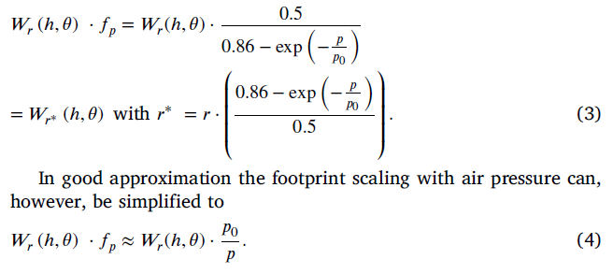
1.2.1 | D |  | 2 | 5 | 0.2388 | 0.20857 | 1.01355 | 0.88788 | 2.22243 | 10258.24309 | 0.01007 | 322691.22057 | 0.62652 | 2799.02575 | 0.00609 | 7443.61648 | 0.01681 | 90212.90905 | 8.45761 | 18815.31439
1.2.2 | E |  | 2 | 15 | 0.1776 |  | 1.01355 | 0.87943 | 2.24379 |  |  |  |  |  |  |  |  | 89145.01335 | 8.35823 | 18592.58802
1.2.3 | F |  |  | 30 | 0.2107 |  | 1.01355 | 0.88459 | 2.23071 |  |  |  |  |  |  |  |  | 89797.47264 | 8.41895 | 18728.66862
1.3.1 | G |  | 3 | 5 | 0.3337 | 0.26543 | 1.01355 | 0.89437 | 2.20631 | 9668.22346 | 0.01052 | 306548.77132 | 0.62155 | 1767.20021 | 0.00622 | 6807.64162 | 0.01723 | 87239.28676 | 8.53352 | 23156.06737
1.3.2 | H |  | 3 | 15 | 0.2453 |  | 1.01355 | 0.88853 | 2.22080 |  |  |  |  |  |  |  |  | 86540.22223 | 8.46525 | 22970.51352
1.3.3 | I |  |  | 30 | 0.2213 |  | 1.01355 | 0.88594 | 2.22730 |  |  |  |  |  |  |  |  | 86228.83938 | 8.43484 | 22887.86266
1.4.1 | J |  | 4 | 5 | 0.1523 | 0.17089 | 1.01355 | 0.87428 | 2.25700 | 10722.29050 | 0.00964 | 335189.11559 | 0.63033 | 4451.62669 | 0.00597 | 8030.72976 | 0.01607 | 91297.05944 | 8.29740 | 15601.32234
1.4.2 | K |  | 4 | 15 | 0.1722 |  | 1.01355 | 0.87844 | 2.24632 |  |  |  |  |  |  |  |  | 91844.01272 | 8.34653 | 15694.78860
1.4.3 | L |  |  | 30 | 0.1887 |  | 1.01355 | 0.88134 | 2.23893 |  |  |  |  |  |  |  |  | 92224.59855 | 8.38072 | 15759.82511
1.5.1 | M |  | 5 | 5 | 0.1945 | 0.19599 | 1.01355 | 0.88226 | 2.23658 | 10402.96102 | 0.00994 | 326609.47677 | 0.62772 | 3548.95243 | 0.00603 | 7740.91244 | 0.01650 | 90397.27492 | 8.39161 | 17717.12598
1.5.2 | N |  | 5 | 15 | 0.1625 |  | 1.01355 | 0.87651 | 2.25127 |  |  |  |  |  |  |  |  | 89659.75365 | 8.32374 | 17572.57785
1.5.3 | O |  |  | 30 | 0.2327 |  | 1.01355 | 0.88724 | 2.22403 |  |  |  |  |  |  |  |  | 91033.44221 | 8.45015 | 17841.80956
1.6.1 | P |  | 6 | 5 | 0.2639 | 0.24325 | 1.01355 | 0.89019 | 2.21667 | 9889.71439 | 0.01037 | 312635.60468 | 0.62342 | 2455.43621 | 0.00612 | 7275.00859 | 0.01695 | 88165.83490 | 8.48462 | 21446.67732
1.6.2 | Q |  | 6 | 15 | 0.2569 |  | 1.01355 | 0.88960 | 2.21814 |  |  |  |  |  |  |  |  | 88093.82453 | 8.47772 | 21429.16053
1.6.3 | R |  |  | 30 | 0.2100 |  | 1.01355 | 0.88450 | 2.23092 |  |  |  |  |  |  |  |  | 87470.11521 | 8.41793 | 21277.44084
2.1.1 | S | 25 | 1 | 5 | 0.2920 | 0.26078 | 1.01355 | 0.89220 | 27.64598 | 9714.06522 | 0.01049 | 307810.67560 | 0.62194 | 2135.28920 | 0.00616 | 7087.02892 | 0.01707 | 7268.10249 | 0.75847 | 1895.38844
2.1.2 | T |  |  | 15 | 0.2133 |  | 1.01355 | 0.88494 | 27.87285 |  |  |  |  |  |  |  |  | 7250.82034 | 0.75675 | 1890.88157
2.1.3 | U |  |  | 30 | 0.3383 |  | 1.01355 | 0.89456 | 27.57293 |  |  |  |  |  |  |  |  | 7273.67600 | 0.75902 | 1896.84191 |  |  |  |  | p0 | p1 | p2 | p3 | p4 | p5 | p6
2.2.1 | V |  | 2 | 5 | 0.3528 | 0.21541 | 1.01355 | 0.89511 | 27.55594 | 10182.45105 | 0.01013 | 320631.85852 | 0.62589 | 1636.86282 | 0.00625 | 6680.31932 | 0.01729 | 7701.70441 | 0.75915 | 1659.04384 |  |  |  | F0 | 3.7
2.2.2 | W |  |  | 15 | 0.1851 |  | 1.01355 | 0.88075 | 28.00531 |  |  |  |  |  |  |  |  | 7666.71193 | 0.75574 | 1651.50602 |  |  |  | F1 | 8735 | 22.689 | 11720 | 0.00978 | 9306 | 0.003632
2.2.3 | X |  |  | 30 | 0.2056 |  | 1.01355 | 0.88389 | 27.90579 |  |  |  |  |  |  |  |  | 7674.44816 | 0.75650 | 1653.17250 |  |  |  | F2 | 0.027925 | 6.6577 | 0.028544 | 0.002455 | 0.00006851 | 12.2755
2.3.1 | Y |  | 3 | 5 | 0.3304 | 0.24558 | 1.01355 | 0.89422 | 27.58335 | 9866.08161 | 0.01038 | 311987.46806 | 0.62322 | 1792.56487 | 0.00622 | 6830.17720 | 0.01722 | 7408.86094 | 0.75894 | 1819.48390 |  |  |  | F3 | 247970 | 23.289 | 374655 | 0.00191 | 258552
2.3.2 | Z |  |  | 15 | 0.2130 |  | 1.01355 | 0.88490 | 27.87406 |  |  |  |  |  |  |  |  | 7386.52769 | 0.75674 | 1813.99925 |  |  |  | F4 | 0.054818 | 21.032 | 0.6373 | 0.0791 | 0.0005425
2.3.3 | 1 |  |  | 30 | 0.2423 |  | 1.01355 | 0.88824 | 27.76916 |  |  |  |  |  |  |  |  | 7394.57813 | 0.75753 | 1815.97630 |  |  |  | F5 | 39006 | 15002330 | 2009.24 | 0.01181 | 3.146 | 16.7417 | 3727
2.4.1 | 2 |  | 4 | 5 | 0.2865 | 0.22721 | 1.01355 | 0.89185 | 27.65690 | 10055.78438 | 0.01024 | 317179.67566 | 0.62483 | 2192.81473 | 0.00616 | 7123.67593 | 0.01705 | 7576.20681 | 0.75838 | 1721.39526 |  |  |  | F6 | 0.00006031 | 95.5 | 0.0013826
2.4.2 | 3 |  |  | 15 | 0.2331 |  | 1.01355 | 0.88729 | 27.79900 |  |  |  |  |  |  |  |  | 7565.19241 | 0.75731 | 1718.89268 |  |  |  | F7 | 11747 | 55.033 | 4521 | 0.01998 | 0.00604 | 3347.4 | 0.00475
2.4.3 | 4 |  |  | 30 | 0.1946 |  | 1.01355 | 0.88227 | 27.95692 |  |  |  |  |  |  |  |  | 7552.97113 | 0.75611 | 1716.11587 |  |  |  | F8 | 0.01543 | 13.29 | 0.01807 | 0.0011 | 0.0000881 | 0.0405 | 26.74
2.5.1 | 5 |  | 5 | 5 | 0.1947 | 0.19625 | 1.01355 | 0.88230 | 27.95603 | 10399.91235 | 0.00994 | 326527.12653 | 0.62770 | 3543.99004 | 0.00603 | 7739.16612 | 0.01650 | 7876.09059 | 0.75612 | 1545.67879 |  |  |  | Fp | 0.4922 | 0.86
2.5.2 | 6 |  |  | 15 | 0.1895 |  | 1.01355 | 0.88147 | 27.98254 |  |  |  |  |  |  |  |  | 7874.01464 | 0.75592 | 1545.27139 |  |  |  | Fveg | 0.17 | 0.41 | 9.25
2.5.3 | 7 |  |  | 30 | 0.2058 |  | 1.01355 | 0.88392 | 27.90492 |  |  |  |  |  |  |  |  | 7880.09385 | 0.75650 | 1546.46443 |  |  |  | D86 | 8.321 | 0.14249 | 0.96655 | 0.01 | 20 | 0.0429
3.1.1 | 8 | 52 | 1 | 5 | 0.2899 | 0.25758 | 1.01355 | 0.89206 | 57.51241 | 9745.81313 | 0.01047 | 308684.00915 | 0.62221 | 2157.56805 | 0.00616 | 7101.39513 | 0.01707 | 4175.26069 | 0.56264 | 1075.45580
3.1.2 | 9 |  |  | 15 | 0.2712 |  | 1.01355 | 0.89076 | 57.59667 |  |  |  |  |  |  |  |  | 4170.65088 | 0.56216 | 1074.26842
3.1.3 | 10 |  |  | 30 | 0.2361 |  | 1.01355 | 0.88760 | 57.80122 |  |  |  |  |  |  |  |  | 4159.48497 | 0.56101 | 1071.39232 |  |  |  | rbulk / g cm-3 |  | H / gm-3
3.2.1 | 11 |  | 2 | 5 | 0.2513 | 0.25379 | 1.01355 | 0.88910 | 57.70416 | 9783.59137 | 0.01044 | 309722.54609 | 0.62253 | 2620.74284 | 0.00611 | 7359.56987 | 0.01688 | 4620.93713 | 0.56156 | 1172.72503 |  |  |  | 1.8348623853 |  | 9.285
3.2.2 | 12 |  |  | 15 | 0.2560 |  | 1.01355 | 0.88952 | 57.67702 |  |  |  |  |  |  |  |  | 4622.51628 | 0.56171 | 1173.12579
3.2.3 | 13 |  |  | 30 | 0.2542 |  | 1.01355 | 0.88936 | 57.68705 |  |  |  |  |  |  |  |  | 4621.93255 | 0.56165 | 1172.97765
3.3.1 | 14 |  | 3 | 5 | 0.3929 | 0.31819 | 1.01355 | 0.89631 | 57.23973 | 9161.15407 | 0.01082 | 292539.52382 | 0.61724 | 1427.36982 | 0.00630 | 6411.79764 | 0.01740 | 3363.81654 | 0.56417 | 1070.32625
3.3.2 | 15 |  |  | 15 | 0.3065 |  | 1.01355 | 0.89305 | 57.44894 |  |  |  |  |  |  |  |  | 3353.89971 | 0.56299 | 1067.17083
3.3.2 | 16 |  |  | 30 | 0.3063 |  | 1.01355 | 0.89304 | 57.44956 |  |  |  |  |  |  |  |  | 3353.87040 | 0.56299 | 1067.16151

Método N0
$$\overline{θ}$$
 |  | N | CI | Ch | Cp | Cveg | Fcorr | Ncorr | a0 | a1 | a2 | N0
 | 0.21990890344 | 131.4 | 1.0387194223 | 0.985339 | 1.1708520736 | 1.0201999592 | 1.2225630228 | 160.64478119 | 0.0808 | 0.372 | 0.115 | 261.95231492

Hora | 12:28:00 | 13:28:00 | 14:28:00 | 15:28:00 | 16:38:00 |  |  | Total | 4:10:00 |  | 2026-06-25 |  | 1095
Contagens | 62.5 | 124.5 | 264.5 | 442 | 610
Delta Count /h | 0 | 62 | 140 | 177.5 | 144 |  |  |  | 547.5 | 131.4
Vbat | 13,18V | 13,23V | 13,30V | 13,14V | 12,86V |  |  |  | 1095 |  | 1

 |  |  | a0 | a1 | Nmax
 |  |  | -0.115 | 0.34617251983 | 281.49623546

Método UTS
$$\overline{θ}$$
habs / gm-3 | Ncorr | rbulk / g cm-3 | ρsimbd / gcm-3 |  | ϑloc | p0 | p1 | p2 | p3 | p4 | p5 | p6 | p7 | ND
10.21 | 160.64 | 1.83 | 1.43 | 0.219909 | 0.171386 | 1.094000 | 0.028000 | 0.254000 | 3.537000 | 0.139000 | -0.001400 | -0.008800 | 0.000115 | 371.37

